常住人口
 | 4. 常住人口

 | 時点 2016(H28)年10月1日(毎年) |  |  |  |  |  | 平 均 値 |  |  | 115,563
 | 単位 人 |  |  |  |  |  | 標準偏差 |  |  | 175,807
 | 市町村名 | 指標 | 順位 |  | 備考 | 市町村名 | 指標 | 順位 |  | 備考

 | 千葉県 | 6,240,408 |  | － |  | 八街市 | 70,066 |  | 22
 | 千葉市 | 973,549 |  | 1 |  | 印西市 | 94,672 |  | 17
 | 銚子市 | 63,215 |  | 24 |  | 白井市 | 61,867 |  | 25
 | 市川市 | 486,017 |  | 4 |  | 富里市 | 49,778 |  | 29
 | 船橋市 | 627,073 |  | 2 |  | 南房総市 | 38,430 |  | 33
 | 館山市 | 47,094 |  | 31 |  | 匝瑳市 | 36,777 |  | 35
 | 木更津市 | 134,733 |  | 13 |  | 香取市 | 76,474 |  | 21
 | 松戸市 | 486,045 |  | 3 |  | 山武市 | 51,525 |  | 28
 | 野田市 | 153,339 |  | 12 |  | いすみ市 | 37,997 |  | 34
 | 茂原市 | 89,266 |  | 19 |  | 大網白里市 | 48,944 |  | 30
 | 成田市 | 131,573 |  | 14 |  | 酒々井町 | 20,873 |  | 39
 | 佐倉市 | 172,463 |  | 9 |  | 栄町 | 21,017 |  | 38
 | 東金市 | 60,343 |  | 27 |  | 神崎町 | 6,055 |  | 54
 | 旭市 | 66,186 |  | 23 |  | 多古町 | 14,497 |  | 42
 | 習志野市 | 171,212 |  | 10 |  | 東庄町 | 13,957 |  | 44
 | 柏市 | 417,294 |  | 5 |  | 九十九里町 | 16,160 |  | 41
 | 勝浦市 | 18,662 |  | 40 |  | 芝山町 | 7,325 |  | 50
 | 市原市 | 273,753 |  | 6 |  | 横芝光町 | 23,467 |  | 37
 | 流山市 | 179,083 |  | 8 |  | 一宮町 | 11,725 |  | 45
 | 八千代市 | 193,855 |  | 7 |  | 睦沢町 | 7,107 |  | 53
 | 我孫子市 | 131,351 |  | 15 |  | 長生村 | 14,331 |  | 43
 | 鴨川市 | 33,476 |  | 36 |  | 白子町 | 10,986 |  | 46
 | 鎌ケ谷市 | 108,948 |  | 16 |  | 長柄町 | 7,220 |  | 52
 | 君津市 | 85,267 |  | 20 |  | 長南町 | 8,055 |  | 48
 | 富津市 | 45,114 |  | 32 |  | 大多喜町 | 9,625 |  | 47
 | 浦安市 | 166,347 |  | 11 |  | 御宿町 | 7,229 |  | 51
 | 四街道市 | 89,939 |  | 18 |  | 鋸南町 | 7,901 |  | 49
 | 袖ケ浦市 | 61,151 |  | 26

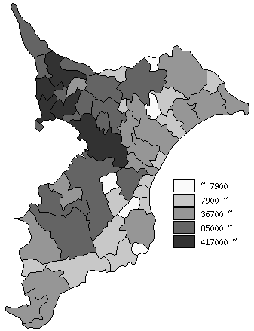
 | 千葉県の推移
平成24年 | 6195576
平成25年 | 6192994
平成26年 | 6197784
平成27年 | 6222666
平成28年 | 6240408

《備 考》 ・資料出所 統計課「千葉県毎月常住人口調査」 ・算出方法 直近の国勢調査人口を基準とし、これに毎月の住民基本台帳の移動状況に より集計しています。平成27年以前は平成22年国勢調査人口を基準として います。

